CR 18 nov
 | CHANTIER ANIMER MA PERFORMANCE

Objectifs du chantier |  |  |  |  | Indicateurs : |  | Initial | Actuel | Cible
Comprendre l'approche MVP et ses objectifs
Développer la capacité d'analyse des indicateurs clefs du processus
Co construire ces indicateurs
Dates Réalisées / Planifiées
Novembre |  |  |  | 2024-05-01 |  | Décembre |  | Avancement
06/11
J1
🔒
02/12
J2
🔓
05/12
J3
🔓
 |  |  |  |  |  |  |  | 1/3 Jours 33%

Mise en œuvre des actions |  |  |  |  |  | Bilan à Chaud

Réalisées |  | A Faire |  |  |  | Satisfactions | Points de Vigilance
Présentation des objectifs de la journée Ré activation du séminaire le processus mènent au résultat Définir les indicateurs de processus et résultats Cartographie des indicateurs cible Matrice et niveau de maturité du management Visuel Drafter les prémices des indicateurs Les bonnes pratiques d'un indicateur - couleur modèle SMART Définir les indicateurs de demain sur le modèle SHIVA |  | Responsable exploitation - commencer à réfléchir et à pré dessiner les indicateurs afin de préparer la journée du 02/12 et 05/12 Planifier les journées, valider le lieu (02 St Luce sur Loire & 05 Aubigny siège) Envoyer des exemples d'indicateurs |  |  |  | Investissement des REX dans la démarche Mesure, rendre les choses factuelles Choix de mini groupe responsable site | Bien faire la gymnastique entre processus & résulats Résultat = mesure l'efficacité ou l'impact des actions, mesure l'effet ou le résultat après l'excution du processus Processus = Mesure les actions pour atteindre un résultat, permet de prendre des actions ou des mesures correctives en temps réel.

Equipe chantier Kaizen
 |  |  | 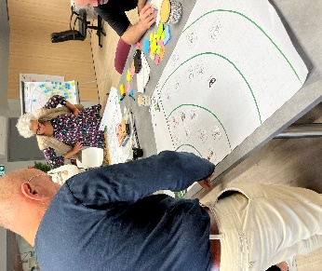 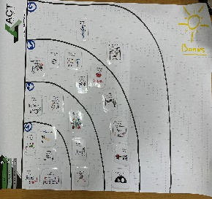 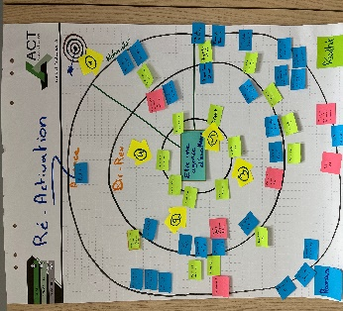 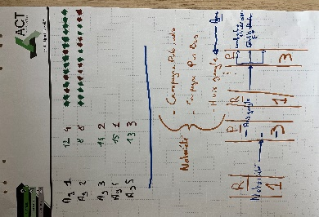 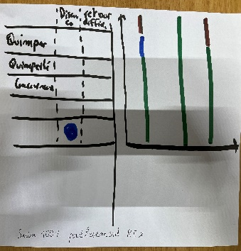 Illustrations de l'intervention

Sponsor | Emmanuelle L

Pilote | Audrey G

Alexandra | Philippe

Intervenant ACT | Frank & Loic

CR 02 Déc
 | CHANTIER ANIMER MA PERFORMANCE

Objectifs du chantier |  |  |  |  | Indicateurs : |  | Initial | Actuel | Cible
Comprendre l'approche MVP et ses objectifs
Développer la capacité d'analyse des indicateurs clefs du processus
Co construire ces indicateurs
Dates Réalisées / Planifiées
Novembre |  |  |  | 2024-05-01 |  | Décembre |  | Avancement
06/11
J1
🔒
02/12
J2
🔒
05/12
J3
🔓
 |  |  |  |  |  |  |  | 2/3 Jours 66%

Mise en œuvre des actions |  |  |  |  |  | Bilan à Chaud

Réalisées |  | A Faire |  |  |  | Satisfactions | Points de Vigilance
Matin Groupe 01 Pilier Notoriété Comprendre les indicateurs processus VS Résultat via une matrice Un bon indicateur c'est quoi ? Les points clés pour construire un bon indicateur Création d'un indicateur de résultat et 2 processus Matin Groupe 02 Pilier C.A Travail de groupe sur le pilier Notoriété Comprendre les indicateurs processus VS Résultat via une matrice Un bon indicateur c'est quoi ? Les points clés pour construire un bon indicateur Création d'un indicateur de résultat et 2 processus |  | Préparer l'intervention pour le 05/12 - Shiva statuer et définir les indicateurs à emmener pour le dernier pilier Delta EDM. Préparer la mise en commun. Finir au propore les indicateurs et imprimer pour la restitution du 05 décembre. |  |  |  | Atteinte des livrables dans la journée 2 indicateurs résultats - 4 processus Dynamique des groupes | Attention changement de culture des agences, suivre le déploiment Montrer l'intêret de mesurer et la pertinence du choix des indicateurs choisis

Equipe chantier Kaizen
 |  |  | 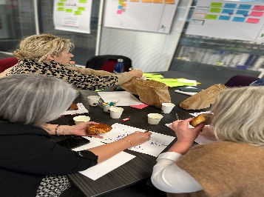 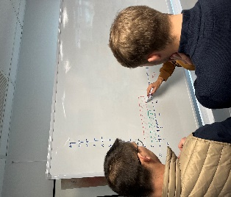 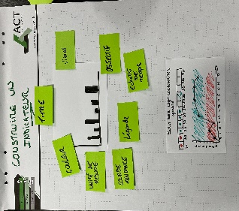 Illustrations de l'intervention

Sponsor | Emmanuelle L

Pilote | Audrey G

Alexandra | Philippe

Intervenant ACT | Loic

CR 05 Déc
 | CHANTIER ANIMER MA PERFORMANCE

Objectifs du chantier |  |  |  |  | Indicateurs : |  | Initial | Actuel | Cible
Comprendre l'approche MVP et ses objectifs
Développer la capacité d'analyse des indicateurs clefs du processus
Co construire ces indicateurs
Dates Réalisées / Planifiées
Novembre |  |  |  | 2024-05-01 |  | Décembre |  | Avancement
06/11
J1
🔒
02/12
J2
🔒
05/12
J3
🔒
 |  |  |  |  |  |  |  | 2/3 Jours 66%

Mise en œuvre des actions |  |  |  |  |  | Bilan à Chaud

Réalisées |  | A Faire |  |  |  | Satisfactions | Points de Vigilance
Matin Groupe 03 Pilier Delta EDM Comprendre les indicateurs processus VS Résultat via une matrice Un bon indicateur c'est quoi ? Les points clés pour construire un bon indicateur Création d'un indicateur de résultat et 2 processus Restitution Après midi Présentation des 3 piliers + Modifications Les bonnes pratiques d'une animations Créaetion du standard d'animation Feuille de route et plan d'action |  | Voir feuille de route en photo Oragnisation des prochains jours Points téléphoniques et Whatts app pour débriefing et évolution du démarrage |  |  |  | Indicateurs prêts à être testés La motivation des équipes | Bien relever les points durs et faiblesses pour travailler les axes d'améliorations. Coordination avec toute les agences à bien verrouiller.

Equipe chantier Kaizen
 |  |  | Illustrations de l'intervention

Sponsor | Emmanuelle L

Pilote | Audrey G

Alexandra | Philippe

Intervenant ACT | Loic

